Sommaire



Données complémentaires à la Fiche repères "Les discriminations subies par les jeunes"
 | Données publiées en février 2024

 | Ces données détaillent des résultats présentés dans le Fiche repères "Les discriminations subies par les jeunes". Elles sont issues de l'exploitation de l'enquête Trajectoires et origines de l'Insee et de l'Ined, collectée en 2019-2020.

 |  | Sommaire :

 |  | Tableau 1. Discriminations subies, en fonction de l'âge du répondant
 |  | Tableau 2. Discriminations subies, en fonction du genre du répondant, parmi les 18-30 ans
 |  | Tableau 3. Discriminations subies, en fonction de l'origine du répondant, parmi les 18-30 ans
 |  | Tableau 4. Discriminations subies, en fonction de l'origine détaillée du répondant, parmi les 18-30 ans

T1. Par âge
Tableau 1. Discriminations subies, en fonction de l'âge du répondant
 |  | 18-30 ans | 31-40 ans | 41-50 ans | 51-59 ans | Tous
A déclaré avoir subi des traitements inégalitaires ou des discriminations au cours des cinq dernières années (1) |  | 20% | 18% | 16% | 14% | 17%
Motifs cités par les personnes ayant déclaré avoir subi des traitements inégalitaires ou des discriminations (plusieurs motifs possibles) | Couleur de peau, origines ou nationalité | 9% | 8% | 6% | 5% | 7%
 | Sexe | 6% | 7% | 4% | 3% | 5%
 | Age | 5% | 1% | 1% | 3% | 3%
 | Façon de s'habiller | 3% | 1% | 1% | 1% | 1%
 | Poids | 2% | 1% | 2% | 1% | 2%
 | Lieu d'habitation, quartier | 2% | 1% | 1% | 0% | 1%
 | Religion | 1% | 2% | 1% | 0% | 1%
 | Etat de santé ou handicap | 1% | 1% | 1% | 2% | 1%
 | Accent ou façon de parler | 1% | 1% | 1% | 1% | 1%
 | Situation familiale | 1% | 2% | 1% | 1% | 1%
 | Orientation sexuelle | 0.4% | 0.5% | 0.2% | 0.2% | 0.3%
 | Autres raisons | 3% | 3% | 5% | 4% | 3%
Lieux cités par les personnes ayant déclaré avoir subi des traitements inégalitaires ou des discriminations (plusieurs lieux possibles) | Ecole, université, formation | 7% | 1% | 1% | 0% | 2%
 | Lieu de travail | 7% | 10% | 9% | 7% | 8%
 | Transports | 4% | 2% | 2% | 1% | 3%
 | Loisirs | 4% | 2% | 2% | 1% | 2%
 | Recherche d'emploi | 4% | 3% | 3% | 2% | 3%
 | Administration ou service public | 2% | 3% | 2% | 3% | 3%
 | Contrôle de police | 2% | 2% | 1% | 0% | 1%
 | Voisinage | 2% | 2% | 2% | 2% | 2%
 | Recherche d'un logement | 2% | 2% | 1% | 1% | 2%
 | Professionnel de santé ou hôpital | 2% | 1% | 1% | 1% | 1%
 | Ailleurs | 3% | 3% | 2% | 1% | 2%

Source : | Ined-Insee, enquête Trajectoires et Origines 2 (2019-2020)
Champ : | France métropolitaine, personnes âgées de 18 à 59 ans vivant en logement ordinaire
Lecture : | 20 % des 18-30 ans déclarent avoir subi parfois ou souvent des traitements inégalitaires ou des discriminations au cours des cinq dernières années. 9 % des18-30 ans déclarent avoir subi des discriminations liées à leur couleur de peau, leurs origines ou leur nationalité. 7 % des 18-30 ans déclarent avoir subi des discriminations dans le cadre le d'école, l'université ou une formation.
Note : | (1) La question posée était la suivante : « Au cours des cinq dernières années, pensez-vous avoir subi des traitements inégalitaires ou des discriminations ? ». Les résultats présentés correspondent au cumul des enquêtés ayant répondu "souvent" ou "parfois".

Essai de graph (à suppr)
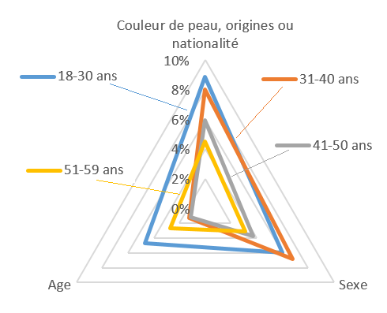
Déclaration de traitements inégalitaires ou de discriminations subis au cours des cinq dernières années, par âge, pour les trois principaux motifs

 | 18-30 ans | 31-40 ans | 41-50 ans | 51-59 ans
Couleur de peau, origines ou nationalité | 9% | 8% | 6% | 5%
Sexe | 6% | 7% | 4% | 3%
Age | 5% | 1% | 1% | 3%

